Avantech You
Технический специалист: 060-600-850 Юрий
Бренд менеджер: 069-406-967 Юлиан
Менеджер отдела развития : 079-999-079 Александр

Avantech You Только ДСП 16mm |  |  |  |  | 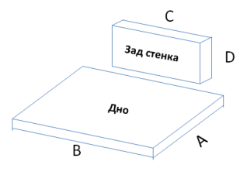 |  | Ящик 1 | Ящик 2 | Ящик 3 | Ящик 4 | Ящик 5
Ширина (Внутрений размер короба) | 564 | 540 | B | Дно ширина |  | B
Глубина направляющей | 500 | 479 | A | Дно Глубина |  | A

 |  | 540 | C | Ширина Задней Стенки |  | C

 | 101 боковина | 54mm | D | Высота Задней Стенки |  | D
 | 139 боковина | 92mm | D |  |  | D
 | 187 боковина | 140mm | D |  |  | D
 | 251 боковина | 204mm | D |  |  | D
https://web2.hettich.com/hbh/addon/montage/MTA_926400703_AVT_YOU_SK_FA.pdf;jsessionid=DF2B5A65906B99445724A19497820BCD
Расчет для боковины 77 ( ящик под духовку) |  |  |  |  |  |  | Ящик 1
Ширина (Внутрений размер короба) | 564 | 540 | B | Дно ширина |  | B
Глубина направляющей | 500 | 474 | A | Дно Глубина |  | A

 |  | 540 | C | Ширина Задней Стенки |  | C

 | 77 боковина | 46mm | D | Высота Задней Стенки |  | D

Индивидуальное изделия на боковину 187mm толщина 10mm |  |  |  |  | 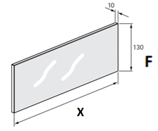 | 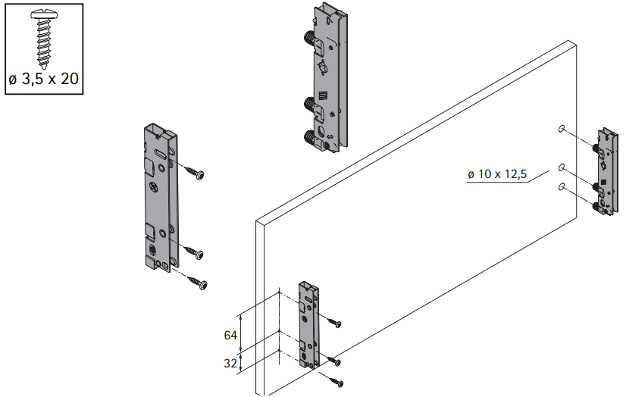 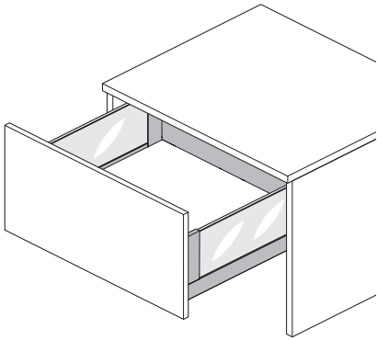
Глубина направляющей | 500 | 377 | X | глубина изделия
 |  | 130 | F | Высота изделия
https://web2.hettich.com/hbh/addon/montage/MTA_926495801_AvT_YOU-Inlay.pdf;jsessionid=7A82F660F28095F26D54054DB8C7D535
Индивидуальное изделия на боковину 187mm толщина 8mm |  |  |  |  | 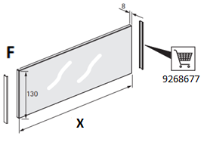
Глубина направляющей | 500 | 375 | X | глубина изделия
 |  | 130 | F | Высота изделия
https://web2.hettich.com/hbh/addon/montage/MTA_926495801_AvT_YOU-Inlay.pdf;jsessionid=7A82F660F28095F26D54054DB8C7D535
Передняя панель 187mm с индивидуальной вставкой толщиной 10mm "Низкая" |  |  |  |  | 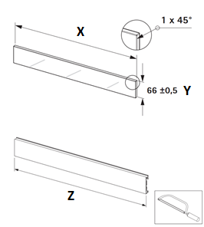 | 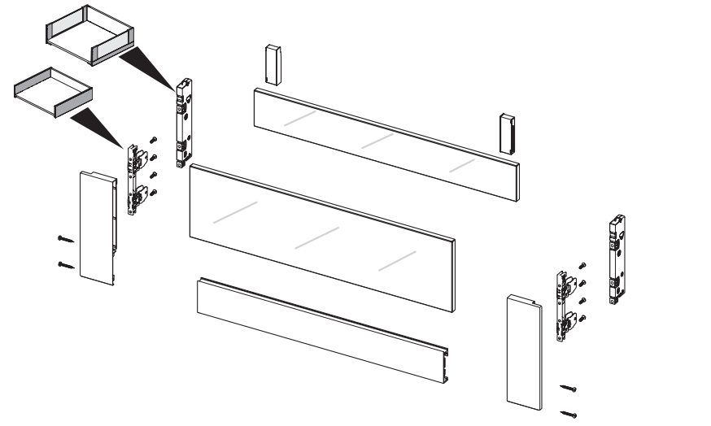
Ширина (Внутрений размер короба) | 564 | 498 | X | ширина изделия
 |  | 66 | Y | Высота изделия
 |  | 445 | Z | ширина панели
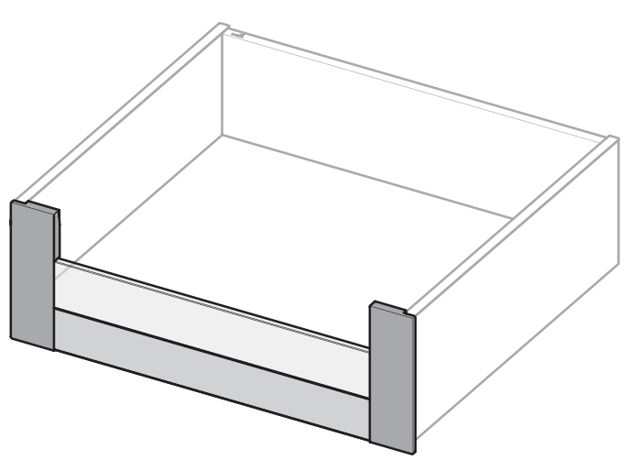 http://www.hettich.com/blaetterkataloge/bkwc/?cat=TA_2020&lang=de_DE#page_254
Передняя панель 187mm с индивидуальной вставкой толщиной 10mm "Высокоя" |  |  |  |  | 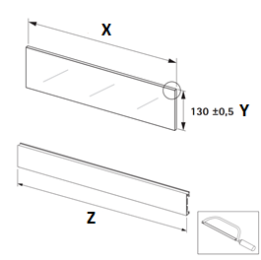
Ширина (Внутрений размер короба) | 564 | 498 | X | ширина изделия
 |  | 130 | Y | Высота изделия
 |  | 445 | Z | ширина панели
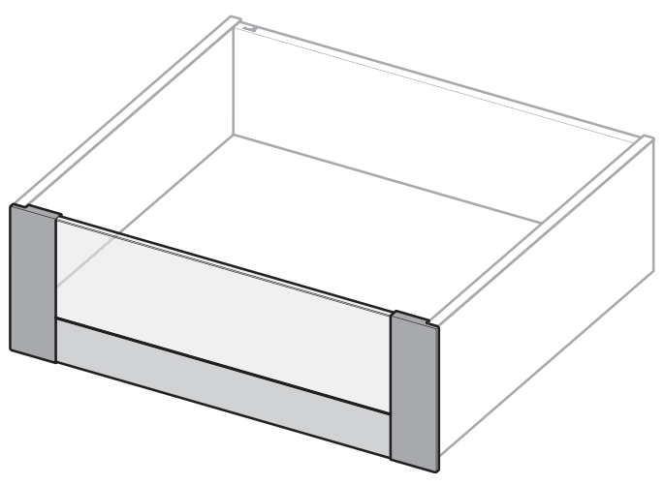 http://www.hettich.com/blaetterkataloge/bkwc/?cat=TA_2020&lang=de_DE#page_254
Передняя панель 101 / 139 / 187 под нарезку 2000mm |  |  |  |  | 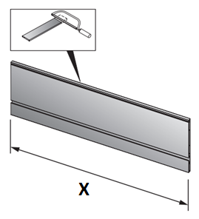 | 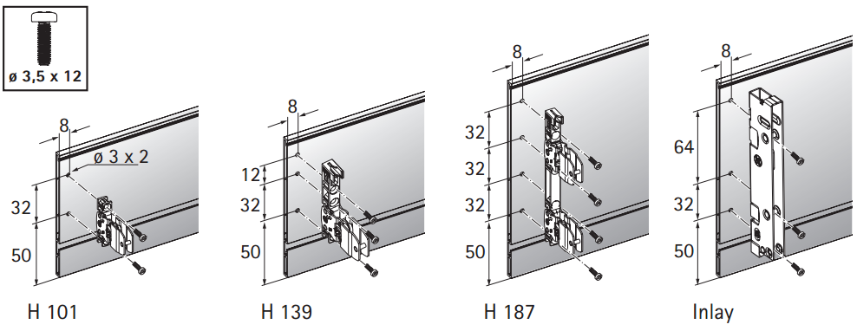
Ширина (Внутрений размер короба) | 564 | 552 | X | ширина панели
http://www.hettich.com/blaetterkataloge/bkwc/?cat=TA_2020&lang=de_DE#page_252

P2O Silent HT синхронизатор 2м/9236718 |  |  |  |  | 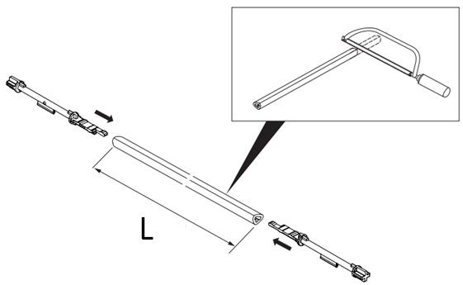
Ширина (Внутрений размер короба) | 530 | 311 | L | ширина синхронизатора
https://web2.hettich.com/hbh/addon/montage/MTA_925783101_Actro_5D_PTO_Silent.pdf;jsessionid=DF2B5A65906B99445724A19497820BCD

Противоскользящий коврик Avantech You |  |  |  |  | 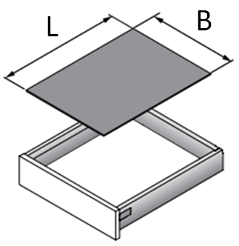
Ширина (Внутрений размер короба) | 0 | -43 | B | ширина коврика
Глубина направляющей | 450 | 423 | L | Глубина коврика
https://web2.hettich.com/hbh/addon/montage/MTA_929311201_Antirutschmatte.pdf;jsessionid=F3C023EE05904B86677179D6AC84EF42

Orga Store 830 Avantech You 2000mm |  |  |  |  | 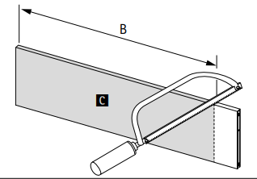 | 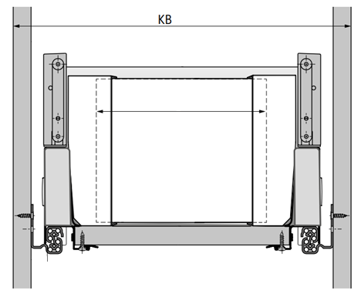
Ширина KB (размер короба) | 800 | 692 | B | ширина изделия
https://web2.hettich.com/hbh/addon/montage/MTA_929192200_OrgaStore.pdf;jsessionid=38F0B50857D16AEFC69A50C24A254B8D

Orga Tray 440 под нарезку Avantech You |  |  |  |  | 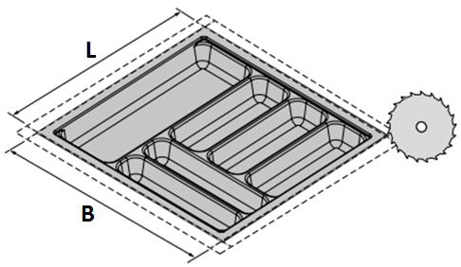
Ширина (Внутрений размер короба) | 654 | 612 | B | Ширина организации
Глубина направляющей | 500 | 473 | L | Глубина организации
https://web2.hettich.com/hbh/addon/montage/MTA_928820300_OrgaTray_440.pdf;jsessionid=7A82F660F28095F26D54054DB8C7D535

DesignCape под нарезку 2000mm Avantech You |  |  |  |  | 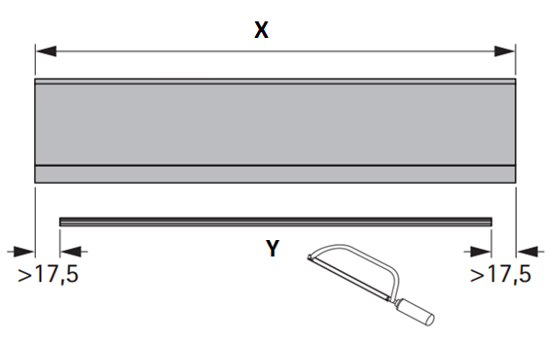 | 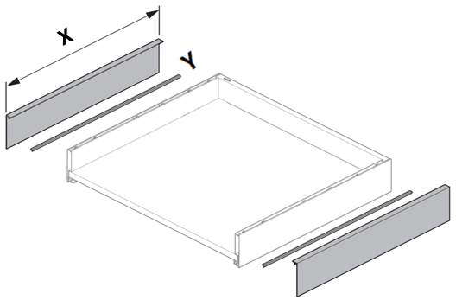 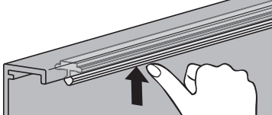
Глубина направляющей | 450 | 440 | X | Глубина DesignCape
 |  | 405 | Y | Глубина фиксатора
https://web2.hettich.com/hbh/addon/montage/MTA_927039301_DesignCape.pdf;jsessionid=7A82F660F28095F26D54054DB8C7D535

 |  |  |  |  |  | 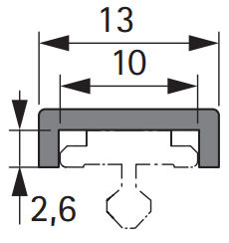 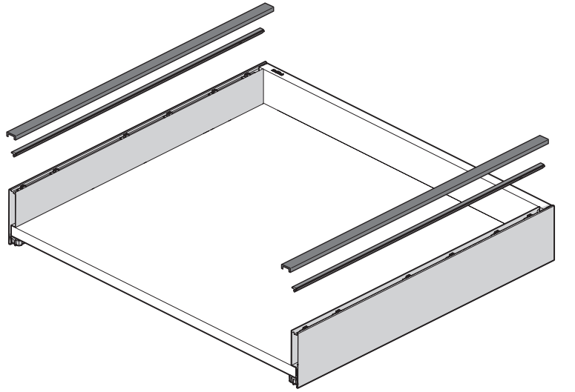
DesignProfil под нарезку 2000mm Avantech You |  |  |  |  | 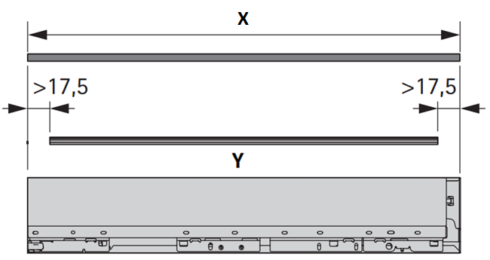
Глубина направляющей | 500 | 490 | X | Глубина DesignProfil
 |  | 455 | Y | Глубина фиксатора
https://web2.hettich.com/hbh/addon/montage/MTA_928521000_Designprofil_gestaltbar.pdf;jsessionid=7A82F660F28095F26D54054DB8C7D535

ArciTech
Технический специалист: 060-600-850 Юрий
Бренд менеджер: 069-406-967 Юлиан
Менеджер отдела развития : 079-999-079 Александр

Arcitech Только ДСП 16mm |  |  |  |  |  |  | Ящик 1 | Ящик 2 | Ящик 3 | Ящик 4 | Ящик 5
Ширина (Внутрений размер короба) | 654 | 575 | B | Дно ширина |  | B
Глубина направляющей (З.С. Метал) | 0 | -21 | A | Дно Глубина |  | A
Глубина направляющей (З.С. ДСП) | 450 | 425 | A | Дно Глубина |  | A

 |  | 564 | C | Ширина Задней Стенки |  | C

 | 94 Д.З.С. | 84mm | D | Высота Задней Стенки |  | D
 | 126 Д.З.С. | 116mm | D | Высота Задней Стенки |  | D
 | 186 Д.З.С. | 176mm | D | Высота Задней Стенки |  | D
 | 218 Д.З.С. | 208mm | D | Высота Задней Стенки |  | D
 | 250 Д.З.С. | 240mm | D | Высота Задней Стенки |  | D
 | 280 Д.З.С. | 272mm | D | Высота Задней Стенки |  | D
https://web2.hettich.com/hbh/addon/montage/MO_00304_05_000.pdf;jsessionid=7A82F660F28095F26D54054DB8C7D535

Индивидуальное изделия на боковину толщина 8mm |  |  |  |  | 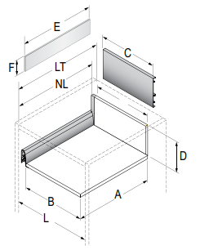
Глубина направляющей | 500 | 454 | E | глубина изделия
 |  | 121 | F | Высота изделия
Применимо ТОЛЬКО для ящика 94 боковина и высота задний стенки 218mm ящика 126 боковина и высота задний стенки 250mm

https://web2.hettich.com/hbh/addon/montage/MO_00252_02_000.pdf;jsessionid=7A82F660F28095F26D54054DB8C7D535

Передняя панель или Индивидуальное изделия толщина 6mm Боковина 94mm и Боковина 126 |  |  |  |  | 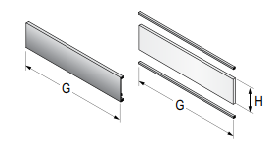
Ширина (Внутрений размер короба) | 464 | 376 | G | ширина изделия
 |  | 106 | H | Высота изделия
https://web2.hettich.com/hbh/addon/montage/MO_00255_02_000.pdf;jsessionid=7A82F660F28095F26D54054DB8C7D535

Передняя панель или Индивидуальное изделия толщина 6mm Боковина 94mm и задняя стенка 186/218 Боковина 126mm и задняя стенка 186/218 |  |  |  |  | 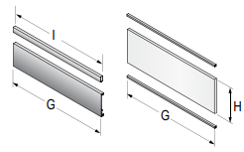
Ширина (Внутрений размер короба) | 464 | 376 | G | ширина изделия
 |  | 371 | I | ширина изделия
 |  | 157 | H | Высота изделия
https://web2.hettich.com/hbh/addon/montage/MO_00256_02_000.pdf;jsessionid=7A82F660F28095F26D54054DB8C7D535

P2O Silent HT синхронизатор 2м/9236718
Ширина (Внутрений размер короба) | 564 | 331 | L | ширина синхронизатора
https://web2.hettich.com/hbh/addon/montage/MO_000427_01_000.pdf;jsessionid=7A82F660F28095F26D54054DB8C7D535

Противоскользящий коврик Arcitech
Ширина (Внутрений размер короба) | 564 | 476 | B | ширина коврика
Глубина направляющей | 500 | 473 | L | Глубина коврика
https://web2.hettich.com/hbh/addon/montage/MTA_929311201_Antirutschmatte.pdf;jsessionid=F3C023EE05904B86677179D6AC84EF42

Orga Store 810 Arcitech 2000mm
Ширина (Внутрений размер короба) | 564 | 460 | B | ширина изделия
https://web2.hettich.com/hbh/addon/montage/MTA_929192200_OrgaStore.pdf;jsessionid=38F0B50857D16AEFC69A50C24A254B8D

Orga Tray 440 под нарезку Arcitech
Ширина (Внутрений размер короба) | 564 | 491 | B | Ширина организации
Глубина направляющей | 500 | 473 | L | Глубина организации
https://web2.hettich.com/hbh/addon/montage/MTA_928820300_OrgaTray_440.pdf;jsessionid=7A82F660F28095F26D54054DB8C7D535

Innotech Atira
Технический специалист: 060-600-850 Юрий
Бренд менеджер: 069-406-967 Юлиан
Менеджер отдела развития : 079-999-079 Александр

Innotech Atira Только ДСП 16mm |  |  |  |  |  |  | Ящик 1 | Ящик 2 | Ящик 3 | Ящик 4 | Ящик 5
Ширина (Внутрений размер короба) | 654 | 581 | B | Дно ширина |  | B
Глубина направляющей (З.С. Метал) | 0 | -3 | A | Дно Глубина |  | A
Глубина направляющей (З.С. ДСП) | 470 | 480 | A | Дно Глубина |  | A

 |  | 570 | C | Ширина Задней Стенки |  | C

 | 70 Д.З.С. | 65mm | D | Высота Задней Стенки |  | D
 | 144 Д.З.С. | 144mm | D |  |  | D
 | 176 Д.З.С. | 176mm | D |  |  | D
https://web2.hettich.com/hbh/addon/montage/MO_00340_01_000.pdf;jsessionid=7A82F660F28095F26D54054DB8C7D535

Передняя панель Боковина 70mm и задняя стенка 70mm |  |  |  |  | 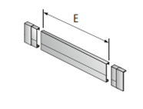
Ширина (Внутрений размер короба) | 464 | 385 | E | ширина панели
http://www.hettich.com/blaetterkataloge/bkwc/?cat=TA_KSP_ROW_2018&lang=ru_RU#page_996

Передняя панель Боковина 70mm и задняя стенка 144mm |  |  |  |  | 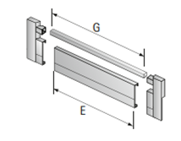
Ширина (Внутрений размер короба) | 464 | 385 | E | ширина панели
 |  | 352 | G | ширина рейлинга
http://www.hettich.com/blaetterkataloge/bkwc/?cat=TA_KSP_ROW_2018&lang=ru_RU#page_1000

P2O Silent HT синхронизатор 2м/9236718
Ширина (Внутрений размер короба) | 564 | 344 | L | ширина синхронизатора
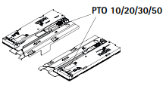 Применимо только для направляющих Quadro V6 SS + толкатель P2O

https://web2.hettich.com/hbh/addon/montage/MO_000428_01_000.pdf;jsessionid=ADD700F9EA50F381B0E2073594AC9C67

Противоскользящий коврик Innotech Atira
Ширина (Внутрений размер короба) | 564 | 484 | B | ширина коврика
Глубина направляющей | 470 | 462 | L | Глубина коврика
https://web2.hettich.com/hbh/addon/montage/MTA_929311201_Antirutschmatte.pdf;jsessionid=F3C023EE05904B86677179D6AC84EF42

Orga Store 820 Innotech Atira 2000mm
Ширина (Внутрений размер короба) | 564 | 471 | B | ширина изделия
https://web2.hettich.com/hbh/addon/montage/MTA_929192200_OrgaStore.pdf;jsessionid=38F0B50857D16AEFC69A50C24A254B8D

Orga Tray 440 под нарезку InnoTech Atira
Ширина (Внутрений размер короба) | 564 | 506 | B | Ширина организации
Глубина направляющей | 470 | 462 | L | Глубина организации
https://web2.hettich.com/hbh/addon/montage/MTA_928820300_OrgaTray_440.pdf;jsessionid=7A82F660F28095F26D54054DB8C7D535

